玉掛
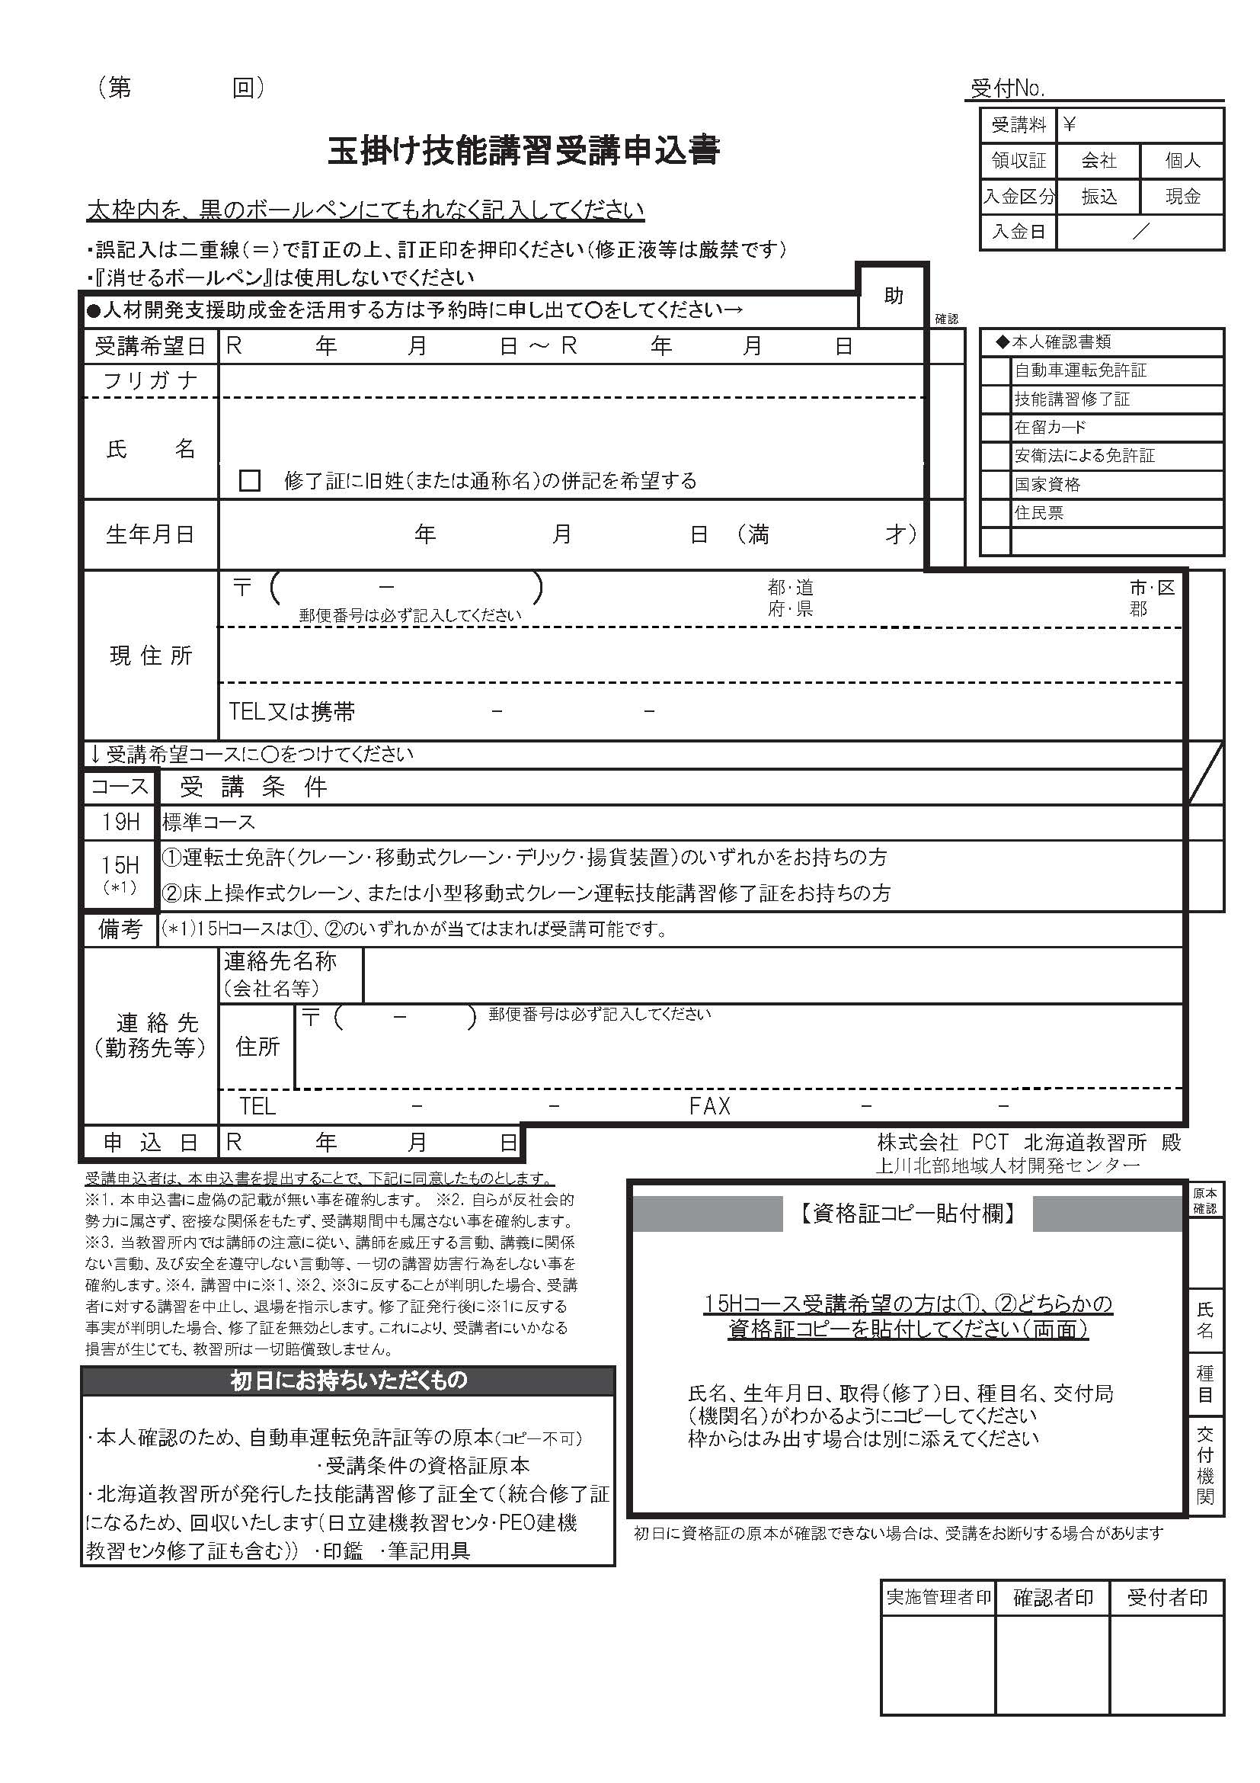
※黄色のセルのみ入力して下さい
受講日 | 2025-12-19 | 2025-12-21
申込日
フリガナ
氏名
生年月日 |  | 125 | 0
7 12 19
7 12 21
〒番号
住所
携帯番号

明治 33 1 0
125
北海
所持資格 |  |  | ○
※個人でのお申込みは以降不要です。
会社名
会社〒番号
会社住所
会社電話
○
会社ファクス
助成金の使用

